Review
1) Import TXT/CSV |  |  |  |  | Step 1 | Step 2 | Step 3
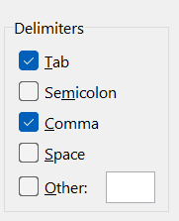
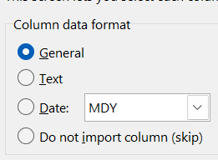
File > Open > Sursa > Text Impot Wizard > Text to columns

Data > From Text/CSV > Sursa > Power Query

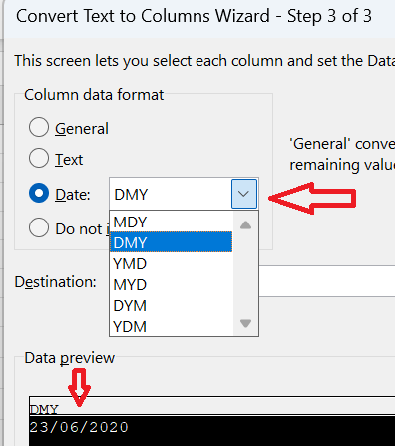

2) Format Date
 | MM/DD/YYYY
 | 2023-06-26 |  | 26/06/2023 | Daca e text, trecem prin Text to columns |  | Data > Text To Columns

3) Flash Fill

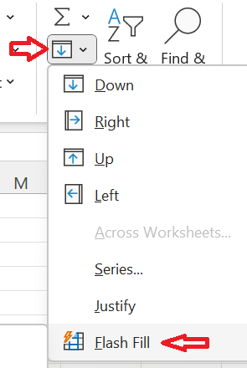
Full Name | First Name | Last Name
Andrei Popescu | Andrei |  | CTRL + E | sau
Maria Ionescu | Maria
Ioan Magelan | Ioan
Alina Sema | Alina

4) Remove Duplicates

5) Referinta Relativa (A3) versus Absoluta ($A$3)

Sheet Ref Rel Abs

1) FUNCTII TEXT
Full Name | First Name | Last Name | Email | TRIM | UPPER | LOWER | PROPER | CONCAT | LEFT | MID | RIGHT | LEN | FIND | SEARCH | SUBSTITUTE | REPLACE | REPT | EXACT
Sarah Connor | Sarah | connor | sarah.connor@gmail.com | Sarah Connor | SARAH CONNOR | sarah connor | Sarah Connor | connor Sarah | sar | gmail.com | gmail.com | 22 | 13 | 13 | sarah.connor&&&gmail.com | sarah.connor@gmail.com | HO HO HO | FALSE
Harry Potter | Harry | potter | harry.potter@yahoo.com | Harry Potter | HARRY POTTER | harry potter | Harry Potter | potter Harry | har | yahoo.com | yahoo.com | 22 | 13 | 13 | harry.potter&&&yahoo.com | harry.potter@yahoo.com
Luke Skywalker | Luke | skywalker | luke.skywalker@gmail.com | Luke Skywalker | LUKE SKYWALKER | luke skywalker | Luke Skywalker | skywalker Luke | luk | gmail.com | gmail.com | 24 | 15 | 15 | luke.skywalker&&&gmail.com | luke.skywalker@gmail.com
Frodo Baggins | Frodo | baggins | frodo.baggins@yahoo.com | Frodo Baggins | FRODO BAGGINS | frodo baggins | Frodo Baggins | baggins Frodo | fro | yahoo.com | yahoo.com | 23 | 14 | 14 | frodo.baggins&&&yahoo.com | frodo.baggins@yahoo.com
Indiana Jones | Indiana | jones | indiana.jones@bbc.com | Indiana Jones | INDIANA JONES | indiana jones | Indiana Jones | jones Indiana | ind | bbc.com | bbc.com | 21 | 14 | 14 | indiana.jones&&&bbc.com | indiana.jones@bbc.com
Lara Croft | Lara | croft | lara.croft@gmail.com | Lara Croft | LARA CROFT | lara croft | Lara Croft | croft Lara | lar | gmail.com | gmail.com | 20 | 11 | 11 | lara.croft&&&gmail.com | lara.croft@gmail.com

TRIM | Elimină toate spațiile de la început si de la final, iar in interiorul textului pastrea un singur spatiu
UPPER | Convertește textul în majuscule
LOWER | Convertește textul în minuscule
PROPER | Scrie cu majuscula prima literă a fiecarui cuvânt
CONCAT | Uneste mai multe stringuri intr-un singur text
LEFT | Extrage numărul dat de caractere din partea stângă a unui text
MID | Extrage numărul dat de caractere dintr-un text, pornind de la o pozitie specificata
RIGHT | Extrage numărul dat de caractere din partea dreapta a unui text
LEN | Returnează lungimea unui text
FIND | Găsește pozitia de start a unui text intr-un alt text (not case sensitive)
SEARCH | Găsește pozitia de start a unui text intr-un alt text (case sensitive)
SUBSTITUTE | Înlocuiește un text vechi cu unul nou
REPLACE | Înlocuiește un string cu un alt string pornind cautarea de la o pozitie de start
REPT | Multiplică un text de un anumit număr de ori
EXACT | Verifică dacă două stringuri sunt identice

Despre TRANSPOSE
Puteti folosi functia TRANSPOSE. Vedeti un rand mai jos.
TRIM | UPPER | LOWER | PROPER | CONCAT | LEFT | MID | RIGHT | LEN | FIND | SEARCH | SUBSTITUTE | REPLACE | REPT | EXACT
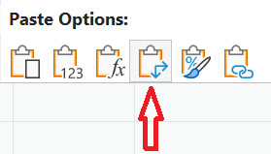

sau puteti sa copiati un rand sau coloane si sa dati Paste Special

